상품제안서
777 쓰리세븐 손톱깎이세트 4115 | 상품코드: S38973

 |  |  |  |  |  |  | 02-713-8555 | www.synergygift.co.kr
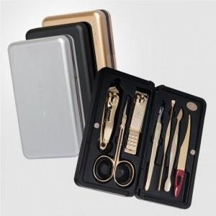 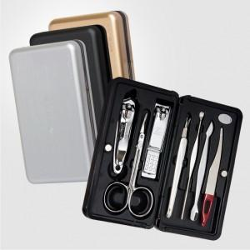

【상세/제작정보】 | <p><span style="font-size: 12pt;">* 손톱깍이 지렛대 디자인은 변경될 수 있습니다</span></p><p><span style="font-size: 12pt;">&nbsp;</span></p><p><span style="font-size: 12pt;"></span><span style="font-size: 14pt;"><b>* 실버 상품은 내용 구성품 + 케이스 모두 실버입니다.</b></span><span style="font-size: 12pt;">​</span></p><p>&nbsp;</p><br><br><br>

【인쇄/포장옵션】 | 실크 / 포장지포장

【공급단가】 | 수량 | 30~ | 100~ | 300~ | 500~ | 1,000~
*VAT별도 | 실버(C) | 12,900원 | 12,080원 | 11,570원 | 11,360원 | 11,260원
 | 골드(G) | 17,070원 | 15,980원 | 15,310원 | 15,040원 | 14,900원

【상품 URL】 | https://www.synergygift.co.kr:443/src/goods_detail.php?gdno=38973

